00_「空間オブジェクト」運用イメージ
●「空間オブジェクト」運用イメージ
「空間オブジェクト」は直感的に行われている設計の各段階の検討プロセスを外在化し、
専門家と発注者等がコミュニケーションできる媒体である※。
建物のあり方を共有するオブジェクトであると同時に、発注者の要求仕様を建物のライフサイクルを通して入力し、
蓄積管理された情報を次の計画の要求仕様に還元できる有効なオブジェクトである。
ライフサイクルコンサルティング業務をマネージメントする標準ツールとして期待ができる。
ビューワーにより「空間オブジェクト」のロケーションと（EIRに定義される）適宜情報を確認できる。

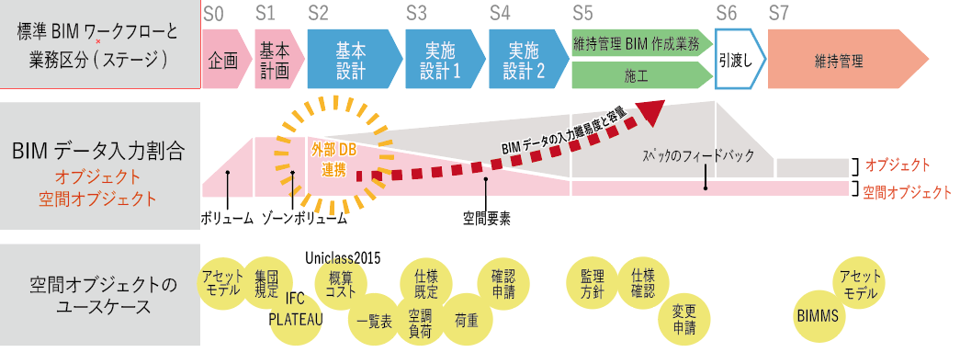

ユースケースについては02_ユースケーステーブルで整理。

※空間オブジェクト：設計BIMワークフローガイドライン(建築三会)のボリューム・ゾーンボリューム・空間要素の総称

